bank_details
Required Information | Fill in
账户开户名： Bank Account Name: | 莊淳淵 | CHUANG CHUN YUAN
开户行： Bank Name: | 國泰世華埔墘分行 | Cathay United Bank Pu-Chien Branch
账户号： Bank Account Number: | 043505051743
开户行地址： Bank Address: | 新北市板橋區三民路二段１９６號 | No. 196, Section 2, Sanmin Road, Banqiao District, New Taipei City
银行swift code Bank Swift Code: | UWCBTWTP
电子邮箱： Email: | Jeter0402@gmail.com
联系人姓名 contact name | 莊淳淵
联系电话： Contact Number: | +886 912209360
地址： Address: | 證件地址：桃園市中壢區民族路二段172之1號 聯絡地址：桃園市中壢區普忠路581巷36號 | No.36, Ln. 581, Puzhong Rd., Zhongli Dist., Taoyuan City 320, Taiwan (R.O.C.)
邮编： Postal Code: | 32083
身份证号码： Identification Card Number (for freelance only)： | F125595051

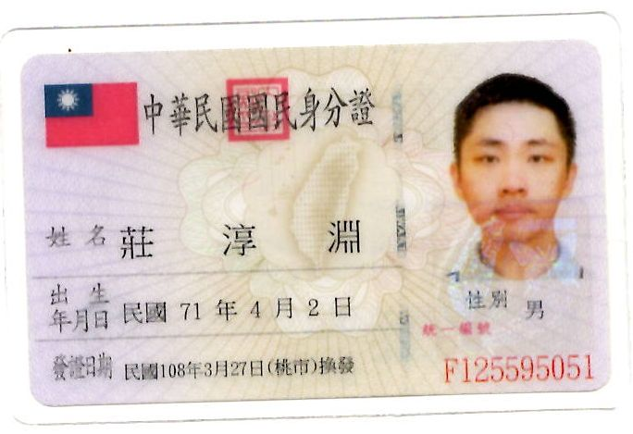 身份证电子档 Copy of Identification Card (for freelance only)

